HOME
Consultoria Rede FTC



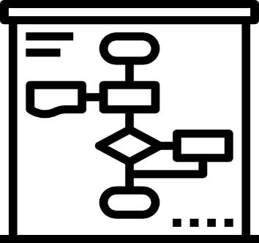




 | Agenda de Atividades | Análise dos GAP`s | Book - KPI`s | Novos Relatórios | KPIS`s Estratégicos | Entregas

